Calculatrice_CBS_
Calculatrice CBS et PLT du PLU de la Métropole
Elle vous permet de calculer votre PLT (coefficient pleine terre) et votre CBS (coefficient de biotope par surface) avant et après travaux afin de vérifier si votre projet respecte les ratios d’espaces éco-aménagés fixés par le PLUi de Clermont Auvergne Métropole.
Vous retrouverez sur le site web du PLUi de Clermont Auvergne Métropole :
Les pièces du PLUi en vigueur: pour prendre connaissance des règles applicables dans l'article 5 du Règlement littéral (pièce 4.1).
Une carte interactive : pour connaitre le zonage, les prescriptions, et toutes informations présents sur la/les parcelles concernées par votre projet.
Vous retrouverez l'ensemble des explications et des détails des coefficients des surfaces éco-aménagées de l'article 5
pages 70 à 79 du règlement ( ICI),
PLUi Clermont Auvergne Métropole

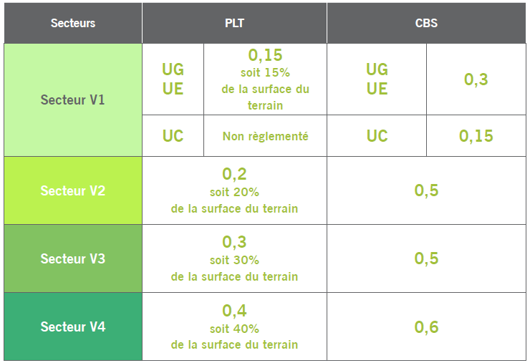
Taux de PLT du secteur
Taux de CBS du secteur
Surface de la parcelle ou de l'unité foncière en m²
Surface emprise au sol construction existante

SURF ECO AMENAGEE | COEFF. | Projet (m²) | Résultat
Pleine terre | 1 |  | 0
Surface de strate arbustive | 0.1 |  | 0
Surface de milieux humides | 0.2 |  | 0
Nombre d'arbre obligatoire (planté ou conservé) |  |  | 0
TOTAL COEFFICIENT DE PLT Diviser la surface de pleine terre par la surface du terrain |  |  | #DIV/0!

Toiture ou dalle végétalisée en m²
Epaisseur substrat entre 5 et 15 cm | 0.2 |  | 0
Epaisseur subastrat entre 15 et 30 cm | 0.5 |  | 0
Epaisseur substrat < 30 cm | 0.7 |  | 0
Dalle ou toiture végétalisée moins de 10m de hauteur | 0.1 |  | 0

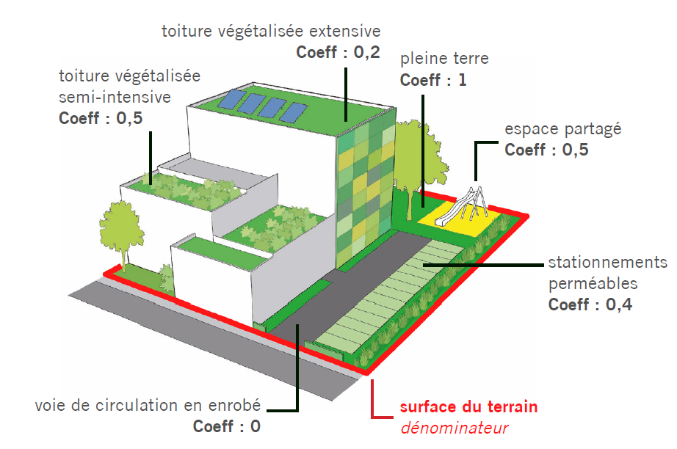
Façade végétalisée en m²
Départ au sol <2m | 0.3 |  | 0
Substrat en façade <2m | 0.7 |  | 0

Revêtement semi perméable | 0.4 |  | 0

Espaces partagés | 0.5 |  | 0

CBS avant bonus arbres et toiture solarisée |  |  | #DIV/0!

ARBRE Nombre d’arbres plantés ou conservés en supplément des arbres obligatoires dans la limite de +0,2 points ajoutés au CBS. | BONUS
Nombre d'arbres plantés | 0.01 |  | 0
Nombre d'arbres conservés | 0.02 |  | 0
Nombre d'arbres abbatus | -0.02 |  | 0

Toiture solarisée | 0.5 |  | 0

TOTAL CBS Diviser la somme des surfaces éco-aménagées pondérées par la surface du terrain |  |  | #DIV/0!

